Planilha1
Alterações

Modelos | FI - 1 elo
 | FI - 2 elos
 | MI
 | MH
 | MG
 | MF
 | ME
 | ST |  | Tabela de Alertas
 | TR
 | VDC |  | Modelo | Volts/Bobina | Stress em VPM
 |  |  | MI | 2100 | 1900
 |  |  | MH | 2000 | 1800
Constantes |  |  | MG | 1800 | 1600
Mudar para |  |  | MF | 1600 | 1440
Aba Materiais |  |  | ME | 1380 | 1270
 |  |  | ST | 1500 | 1000
 |  |  | VDC | 4000 | 3600

Nº de Bobinas | Gs | 4
 | Gp | 5
 | Nº Bobinas | 20

V/bobina | Formula | Tensão (V) / Gs

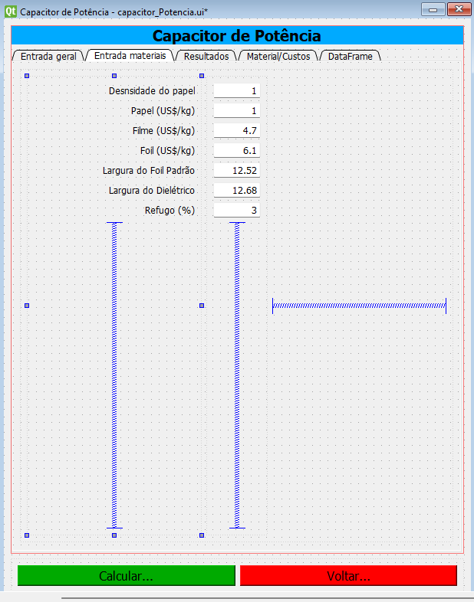
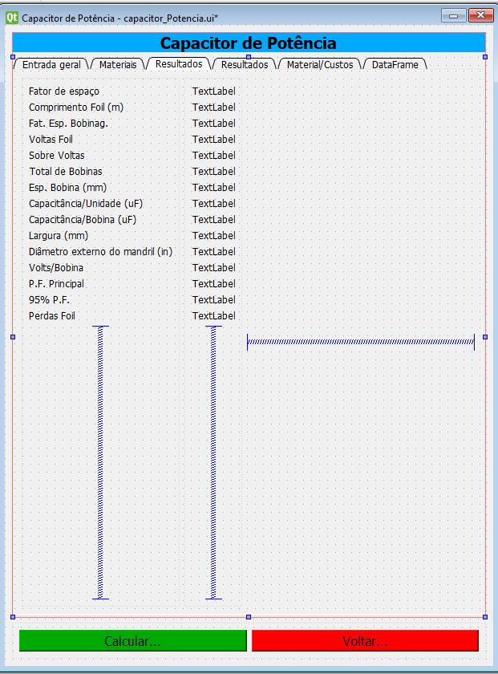
Altura total das bobinas é a Placa lateral - espessura dos calços / 25,4

Inserir aba do calço |  | 2x3,0mm
Deixar opção editar |  | 2x4,0mm

Inserir Stress em kV/mm |  | fórmula VPM/25,4

Altura da caixa inserir opção folga da caixa
a altura da caixa será a Placa Lateral + a folga da caixa

ed_PapelBK
ed_FilmeDK
ed_OleoDK
ed_rhoPaper
ed_custoPaper
ed_custoFilm
ed_custoFoil
ed_largFoil
ed_largDie
ed_Refugo

lb_fatorEsp
lb_compFoil
lb_fat_Bob
lb_voltasFoil
lb_sobreVoltas
lb_tCoils
lb_epBob
lb_cUn
lb_cCoil
lb_larg
lbdsMan
lb_vCoil
lb_pfPrin
lb_95PF
lb_pFoil

